RÓTULO
Escuela Tecnológica Instituto Técnico Central | RÓTULO PARA LA DISPOSICIÓN DE RESIDUOS PELIGROSOS |  |  |  | CÓDIGO: GSI-AM-FO-10
 |  |  |  |  | VERSIÓN: 2
 |  |  |  |  | VIGENCIA: 2026-08-20
 |  |  |  |  | PÁGINA: 1 de 3
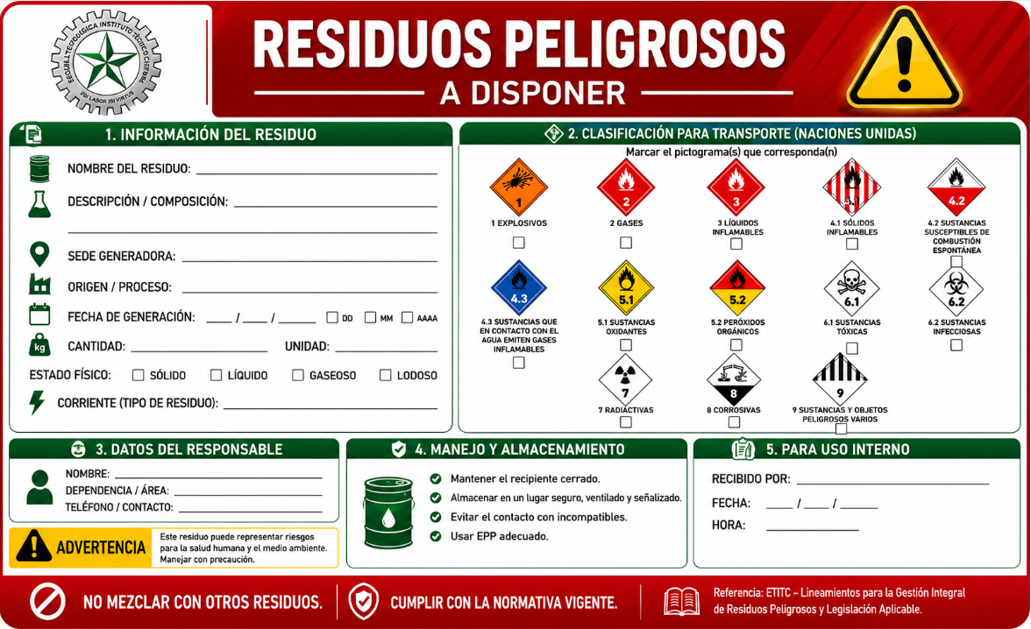
 |  |  |  |  |  | INSTRUCCIONES PARA EL DILIGENCIAMIENTO DE LA ETIQUETA DE RESIDUOS PELIGROSOS La presente etiqueta debe ser diligenciada de manera clara, legible y completa por el área generadora del residuo, con el fin de garantizar la correcta identificación, manejo, almacenamiento y disposición de los residuos peligrosos generados en la ETITC. 1. INFORMACIÓN DEL RESIDUO Nombre del residuo: Registrar el nombre específico del residuo generado. Ejemplo: Aceite soluble, Polituretano A, Hipoclorito de Sodio, etc. Descripción / Composición: Describir brevemente las características o componentes del residuo. Sede generadora: Indicar la sede donde se originó el residuo. Ejemplo: Sede Central, Calle 18, Tintal, etc. Origen / Proceso: Señalar el proceso, actividad o área que generó el residuo. Ejemplo: Laboratorio químico, Taller fundición, Taller Mecánica, etc. Fecha de generación: Registrar la fecha en la que se generó o almacenó el residuo. Cantidad y unidad: Indicar la cantidad aproximada del residuo y su unidad de medida correspondiente (kg, L, unidades, etc.). Estado físico: Marcar con una “X” el estado físico del residuo: Sólido, Líquido, Gaseoso, Lodoso Corriente (tipo de residuo): Registrar la corriente del residuo peligroso según corresponda. Ejemplo: A4020, Y8, Y9, etc. 2. CLASIFICACIÓN PARA TRANSPORTE (NACIONES UNIDAS) Marcar con una “X” el pictograma que corresponda al tipo de peligro asociado al residuo, de acuerdo con la clasificación de Naciones Unidas para transporte de mercancías peligrosas. 3. DATOS DEL RESPONSABLE Registrar la información de la persona responsable de la generación o entrega del residuo 4. MANEJO Y ALMACENAMIENTO Seguir las recomendaciones establecidas en la etiqueta y hoja de seguridad. 5. PARA USO INTERNO Espacio destinado para el personal encargado de la recepción, almacenamiento temporal o gestión interna del residuo. IMPORTANTE No mezclar residuos peligrosos con residuos ordinarios o reciclables. Verificar que el recipiente se encuentre en buenas c

CLASIF. DE CONFIDENCIALIDAD | IPB | CLASIF. DE INTEGRIDAD | A | CLASIF. DE DISPONIBILIDAD | 1

Documento controlado por el Sistema de Gestión de la Calidad Asegúrese que corresponde a la última versión consultando el micrositio de calidad de la Escuela Tecnológica Instituto Técnico Central (ETITC)

.

CORRIENTES
 | Escuela Tecnológica Instituto Técnico Central | RÓTULO PARA LA DISPOSICIÓN DE RESIDUOS PELIGROSOS |  | CÓDIGO: GSI-AM-FO-10
 |  |  |  | VERSIÓN: 2
 |  |  |  | VIGENCIA: 2026-08-20
 |  |  |  | PÁGINA: 1 de 3

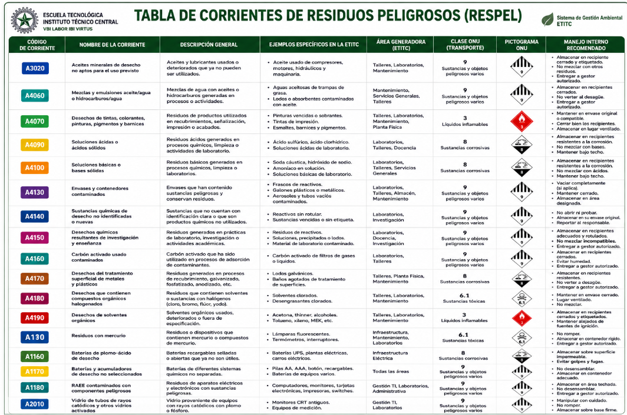

 | NOTA: En caso de requerirse la identificación de corrientes de residuos peligrosos no incluidas en la presente tabla, se deberá consultar el Anexo I y el Anexo VIII del Convenio de Basilea. A continuación, se dispone el enlace de acceso directo al listado oficial de corrientes específicas.
 | https://www.cvc.gov.co/sites/default/files/2018-09/Listados%20Residuos%20Y%20A%20B.pdf
 | CLASIF. DE CONFIDENCIALIDAD | IPB | CLASIF. DE INTEGRIDAD | 1

 | Documento controlado por el Sistema de Gestión de la Calidad Asegúrese que corresponde a la última versión consultando el micrositio de calidad de la Escuela Tecnológica Instituto Técnico Central (ETITC)

